1 Kansilehti
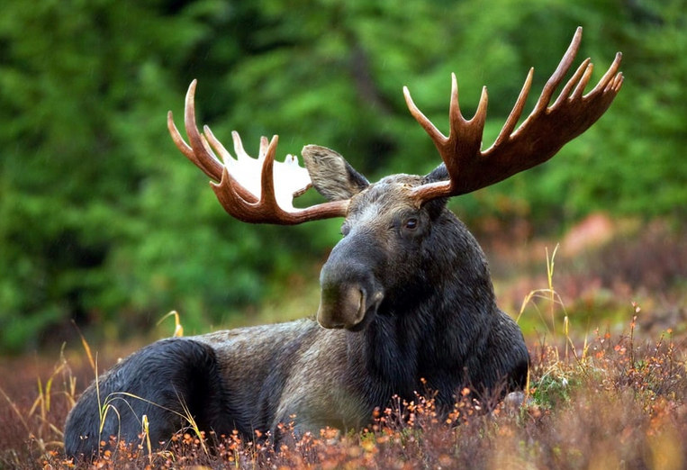
Kestävä riistatalous
LASKENTAMALLI: Riistan arvon tulouttaminen
VERSIO: 1.01
Tämän dokumentin riistan arvon tulouttamisen malli on osa Jyväskylän ammattikorkeakoulun ja Suomen riistakeskuksen yhteistä Kestävän riistatalouden arvon tulouttamisen -hanketta.
Jyväskylän ammattikorkeakoulun Kestävän riistatalouden arvon tulottamisen hankkeen osana on rakennettu arvon tulouttamisen malli, jolla pyritään lisäämään arvon jakautumisen läpinäkyvyyttä ja tarkastelemaan riistan arvon tulouttamista eri osapuolien välillä. Malli tarjoaa käytännöllisen työkalun, jolla voidaan tarkastella ja selvittää laskennalliset jakoperusteet alueellisen riistan arvon tulouttamisesta metsästysseuroille ja maanomistajille.

2 Ohjeet
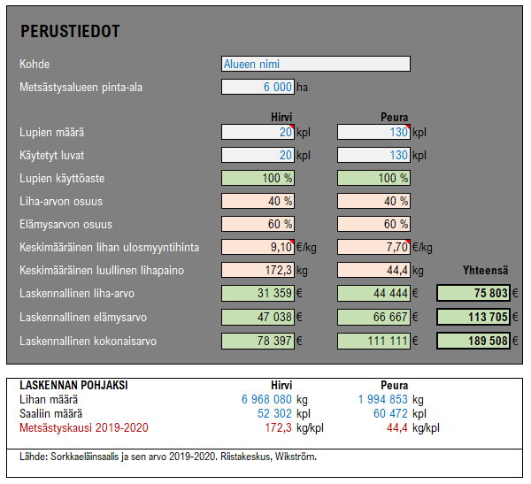
Kuvio 1: Alueen perustiedot

 | Perustiedot Perustietojen syöttämisen tarkoituksena on antaa kokonaiskuva alueellisen tarkastelun kohdealueen laskennallisesta riistan kokonaisarvosta. Tarkastelu tuottaa myös tiedon kohdealueen laskennallisesta liha-arvosta sekä elämysarvosta. Laskennalliset arvot (kokonaisarvo, liha-arvo ja elämysarvo) toimivat pohjana riistan arvon tulouttamiselle ja jakamiselle. Tarkemmat jaettavat laskennalliset arvot määritellään kohdealueen toimijoilta kerättyjen yksilöityjen kustannusten mallin mukaisesti, jossa metsästykseen liittyvät kustannukset suhteutetaan tuloutettavaan riistan arvoon. Perustietojen osalta tulee simulaatioon täyttää seuraavat kohdat: kohde, metsästysalueen pinta-ala, lupien määrä ja käytettyjen lupien määrä. Nämä arvot ja määreet syötetään simulaatiossa valkoisiin soluihin. Esimerkkikuviossa on metsästyspinta-alaltaan 6 000:n hehtaarin alue, jolle on myönnetty kaksikymmentä (20) kaatolupaa hirvelle ja satakolmekymmentä (130) kaatolupaa peuralle. Esimerkissä kaikki luvat on käytetty eli lupien käyttöaste on 100 %. Liha-arvon pohjaksi otetaan keskimääräinen lihan ulosmyyntihinta (€/kg) ja keskimääräinen luullinen lihapaino (kg). Jyväskylän ammattikorkeakoulun laskelmissa käyttämät ulosmyyntihinnat ovat peuralle 7,70 €/kg ja hirvelle 9,10 €/kg. Laskennallisen kokonaisarvon pohjaksi on määritetty prosentuaaliset osuudet liha-arvolle (40%) ja elämysarvolle (60%). Keskimääräisen luullisen lihapainon määrä (kg/lupa) on tarkistettu Riistakeskukselta vuoden 2020 joulukuussa. Simulaatiossa käytettävät laskentakaavat riistan arvoille (esimerkin tiedon): Laskennallinen liha-arvo (= Käytetyt luvat x Keskim. lihan ulosmyyntihinta x Keskim. luullinen lihapaino) Laskennallinen elämysarvo (= Laskennallinen kokonaisarvo € x Elämysarvon osuus-%) Laskennallinen kokonaisarvo (= Laskennallinen liha-arvo € / [100% - Elämysarvon osuus-%])

Kuvio 2: Kustannusten syöttösivu materiaalit ja tarvikkeet (metsästysseura)
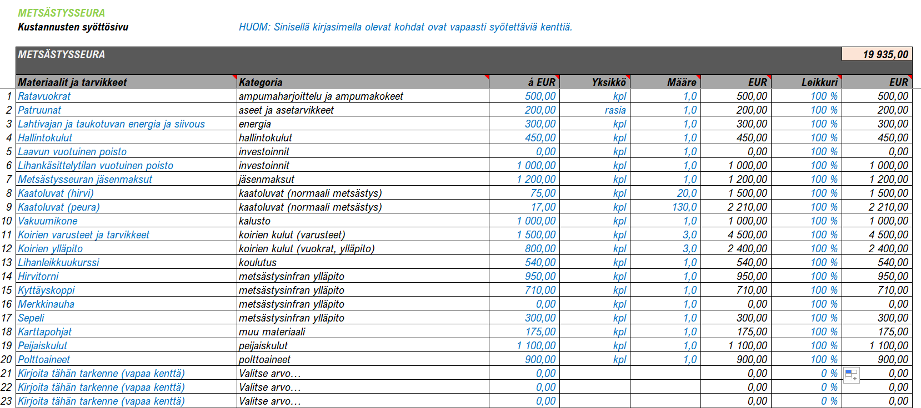
 | Kustannusten syöttösivu materiaalit ja tarvikkeet (metsästysseura) Jotta yksilöityjen kustannusten malli toteutuisi aluetarkastelun osana, tulee käyttäjän täyttää kustannukset ja eritellä ne materiaaleihin ja tarvikkeisiin sekä työn osuuteen. Kustannusten pääluokat ovat siis 1) materiaalit ja tarvikkeet ja 2) työ. Tällä välilehdellä ”vapaat kentät” ovat merkitty sinisellä fontilla ja ne ovat vapaasti muokattavissa eikä tekstiä ole rajoitettu. Asiakohta 1: Kustannusten täyttösivulla sarake [Materiaalit ja tarvikkeet] on ns. ”vapaa kenttä”, johon täyttäjä voi kirjata vapaamuotoisesti ja tarkentaa millaisesta asiasta on kyse. Asiakohta 2: Sarake [Kategoria] perustuu ennalta määriteltyyn kategorialistaan. Tämän sarakkeen täyttö perustuu alasvetovalikkoon, josta tietojen syöttäjä valitsee sen kategorian, johon sarakkeessa [Materiaalit ja tarvikkeet] vapaasti kirjoitettu asia liittyy. Käyttäjä voi kirjata useita yksilöityjä kustannuslajeja kategorian alle eikä määrää ole rajoitettu. Asiakohta 3: Seuraavissa sarakkeissa määritellään rahallinen arvo kullekin yksilöidylle kustannukselle. Täyttäjä voi syöttää euromääräisen yksikkökustannuksen, siihen liittyvän yksikön (esim. kpl, kg, m jne.), määrän sekä myös riistanhoitoon liittyvän %-leikkurin. Leikkurilla tarkennetaan, kuinka paljon kyseisestä kustannuksesta kuuluu yleiseen riistanhoitoon ja huomioidaan kustannusten laskennassa. Jos esimerkiksi kyseessä olevasta kustannuksesta kaikki voidaan katsoa liittyvän riistanhoitoon ja ylläpitoon (aiheuttamisperiaate), niin silloin tähän sarakkeeseen syötetään 100%. Muussa tapauksessa tarkennetaan oikea prosentuaalinen osuus. Lähtökohtaisesti tämän leikkurin arvo on 100%.

Kuvio 3: Kustannusten syöttösivu työ (metsästysseura)

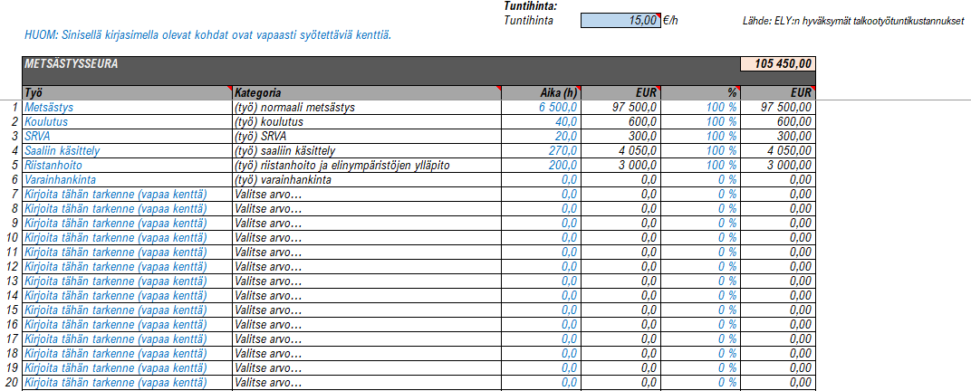
 | Kustannusten syöttösivu työ (metsästysseura) Jotta yksilöityjen kustannusten malli toteutuisi aluetarkastelun osana, tulee käyttäjän täyttää kustannukset ja eritellä ne materiaaleihin ja tarvikkeisiin sekä työn osuuteen. Kustannusten pääluokat ovat siis 1) materiaalit ja tarvikkeet ja 2) työ. Tällä välilehdellä ”vapaat kentät” ovat merkitty sinisellä fontilla ja ne ovat vapaasti muokattavissa eikä tekstiä ole rajoitettu. Asiakohta 1: Kustannusten täyttösivulla sarake [Työ] on ns. ”vapaa kenttä”, johon täyttäjä voi kirjata vapaamuotoisesti ja tarkentaa millaisesta asiasta on kyse. Asiakohta 2: Sarake [Kategoria] perustuu ennalta määriteltyyn kategorialistaan. Tämän sarakkeen täyttö perustuu alasvetovalikkoon, josta tietojen syöttäjä valitsee sen kategorian, johon sarakkeessa [Työ] vapaasti kirjoitettu asia liittyy. Käyttäjä voi kirjata useita yksilöityjä kustannuslajeja kategorian alle eikä määrää ole rajoitettu. Asiakohta 3: Sarakkeeseen [Aika (h)] tulee kirjoittaa työsuoritukseen käytetty aika puolen tunnin tarkkuudella. Metsästykseen liittyvät metsästysseuran tuntimäärät löytyvät Oma riista -palvelusta. Tuntihinnan määrä on lähtökohtaisesti 15,00 €/h työlle (ELY:n hyväksymät talkootyötuntikustannukset). Asiakohta 4: Seuraavassa sarakkeessa määritellään riistanhoitoon liittyvän %-leikkurin. Leikkurilla tarkennetaan, kuinka paljon kyseisestä kustannuksesta kuuluu yleiseen riistanhoitoon ja huomioidaan kustannusten laskennassa. Jos esimerkiksi kyseessä olevasta kustannuksesta kaikki voidaan katsoa liittyvän riistanhoitoon ja ylläpitoon (aiheuttamisperiaate), niin silloin tähän sarakkeeseen syötetään 100%. Muussa tapauksessa tarkennetaan oikea prosentuaalinen osuus. Lähtökohtaisesti tämän leikkurin arvo on 100%.

Kuvio 4: Kustannusten syöttösivu materiaalit ja tarvikkeet (maanomistaja)

 | Kustannusten syöttösivu materiaalit ja tarvikkeet (maanomistaja) Jotta yksilöityjen kustannusten malli toteutuisi aluetarkastelun osana, tulee käyttäjän täyttää kustannukset ja eritellä ne materiaaleihin ja tarvikkeisiin sekä työn osuuteen. Kustannusten pääluokat ovat siis 1) materiaalit ja tarvikkeet ja 2) työ. Tällä välilehdellä ”vapaat kentät” ovat merkitty sinisellä fontilla ja ne ovat vapaasti muokattavissa eikä tekstiä ole rajoitettu. Asiakohta 1: Aluksi käyttäjän tulee syöttää tiedot ko. alueen pinta-aloista sinisellä pohjallavärillä merkittyihin soluihin. Näitä arvoja ovat a) alueen pinta-ala, b) metsäpinta-ala, c) riistapellon pinta-ala ja d) maanomistajan pinta-ala. Näiden pohjalta muodostuvat skaalaimet. Asiakohta 2: Kustannusten täyttösivulla sarake [Materiaalit ja tarvikkeet] on ns. ”vapaa kenttä”, johon täyttäjä voi kirjata vapaamuotoisesti ja tarkentaa millaisesta asiasta on kyse. Asiakohta 3: Sarake [Kategoria] perustuu ennalta määriteltyyn kategorialistaan. Tämän sarakkeen täyttö perustuu alasvetovalikkoon, josta tietojen syöttäjä valitsee sen kategorian, johon sarakkeessa [Materiaalit ja tarvikkeet] vapaasti kirjoitettu asia liittyy. Käyttäjä voi kirjata useita yksilöityjä kustannuslajeja kategorian alle eikä määrää ole rajoitettu. Asiakohta 4: Seuraavissa sarakkeissa määritellään rahallinen arvo kullekin yksilöidylle kustannukselle. Täyttäjä voi syöttää euromääräisen yksikkökustannuksen, siihen liittyvän yksikön (esim. kpl, kg, m jne.), määrän ja skaalaimen. Tämä alasvetovalikosta valittava skaalain määrittelee, kuinka paljon ko. maanomistajan pinta-alasta huomioidaan kustannusten määrittelyyn mukaan. Skaalaimen arvo perustuu maanomistajan itse määrittämiin pinta-aloihin (kts. Asiakohta 1). Skaalain 1: Maanomistajan pinta-ala / Alueen pinta-ala Skaalain 2: Maanomistajan pinta-ala / Maanomistajan pinta-ala Asiakohta 5: Seuraavaksi syötetään leikkuri sarakkeessa [Leikkuri]. Leikkurilla tarkennetaan, kuinka paljon kyseisestä kustannuksesta kuuluu yle

Kuvio 5: Kustannusten syöttösivu työ (maanomistaja)

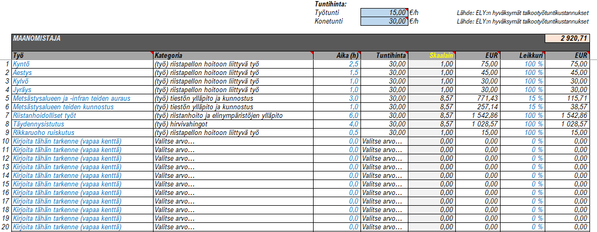
 | Kustannusten syöttösivu työ (maanomistaja) Jotta yksilöityjen kustannusten malli toteutuisi aluetarkastelun osana, tulee käyttäjän täyttää kustannukset ja eritellä ne materiaaleihin ja tarvikkeisiin sekä työn osuuteen. Kustannusten pääluokat ovat siis 1) materiaalit ja tarvikkeet ja 2) työ. Tällä välilehdellä ”vapaat kentät” ovat merkitty sinisellä fontilla ja ne ovat vapaasti muokattavissa eikä tekstiä ole rajoitettu. Asiakohta 1: Kustannusten täyttösivulla sarake [Työ] on ns. ”vapaa kenttä”, johon täyttäjä voi kirjata vapaamuotoisesti ja tarkentaa millaisesta asiasta on kyse. Asiakohta 2: Sarake [Kategoria] perustuu ennalta määriteltyyn kategorialistaan. Tämän sarakkeen täyttö perustuu alasvetovalikkoon, josta tietojen syöttäjä valitsee sen kategorian, johon sarakkeessa [Työ] vapaasti kirjoitettu asia liittyy. Käyttäjä voi kirjata useita yksilöityjä kustannuslajeja kategorian alle eikä määrää ole rajoitettu. Sarakkeeseen [Aika (h)] tulee kirjoittaa työsuoritukseen käytetty aika puolen tunnin tarkkuudella. Asiakohta 3: Työsuorituksille tulee valita soveltuva tuntihinta. Tuntihinnan suuruudet on määritelty ELY:n hyväksymien talkootyötuntikustannusten perusteella. Tuntihinnan määrä on lähtökohtaisesti 15,00 €/h työlle ja 30,00 €/h traktorille tai moottoriajoneuvolle. Asiakohta 4: Sarakkeessa [Skaalain] tulee valita sopiva skaalain alasvetovalikosta. Tämä skaalain määrittelee, kuinka paljon ko. maanomistajan pinta-alasta huomioidaan kustannusten määrittelyyn mukaan. Skaalaimen arvo perustuu maanomistajan itse määrittämiin pinta-aloihin. Skaalain 1: Maanomistajan pinta-ala / Alueen pinta-ala Skaalain 2: Maanomistajan pinta-ala / Maanomistajan pinta-ala Asiakohta 5: Seuraavassa sarakkeessa määritellään riistanhoitoon liittyvän %-leikkurin. Leikkurilla tarkennetaan, kuinka paljon kyseisestä kustannuksesta kuuluu yleiseen riistanhoitoon ja huomioidaan kustannusten laskennassa. Jos esimerkiksi kyseessä olevasta kustannuksesta kaikki voidaan katsoa liittyvän riistanhoitoon

